Sammandrag
 |  |  |  |  |  |  | Värderings-
Kraftringen Nät AB |  |  |  |  |  |  | protokoll
0
SAMMANSTÄLLNING AV ERSÄTTNING VID INTRÅNG PÅ NEDANSTÅENDE FASTIGHET
Kommun: |  |  |  | Plus-/bankgiro nr:
Fastighet/-er:
 |  |  |  | Ledning:
Markägare:

 |  |  |  | Dnr:
Adress: |  |  |  | Värderingsman:
Postadress: |  |  |  | Värdetidpunkt: | 2015
Ägd andel: | 1 |  |  | Basbelopp: | 44,500

SAMMANSTÄLLNING

 |  |  |  | BORTTAGET INTRÅNG Kr |  |  | NYTT INTRÅNG Kr
ÅKERMARK (1974-års åkernorm) |  |  |  | 0 |  |  | 0
SKOGSMARK (förenklad skogsnorm) |  |  |  | 0 |  |  | 0
JORDKABEL (i annan mark än skogsmark) |  |  |  |  |  |  | 0
ÖVRIGT INTRÅNG (bestående skada) |  |  |  |  |  |  | 0
 |  |  | DELSUMMOR | 0 |  |  | 0
 |  |  |  |  |  | NETTO Kr | 0

 |  | INDEXTILLÄGG FRÅN TILLTRÄDESDAGEN
 |  | SCHABLONTILLÄGG ENL. EXPROPRIATIONSLAGEN |  |  |  |  | 0
 |  | ERSÄTTNING FÖR FRIVILLIG ÖVERENSKOMMELSE |  |  |  |  | 0
 |  | TILLÄGG FÖR MINIMIERSÄTTNING |  |  |  |  | 1,335
 |  | FÖRDYRAD AVVERKNING, m³sk |  |  | 0.00 |  | 0
 |  | ÖVRIG ERSÄTTNING |  |  |  | (T.ex köp av skog på rot)
 |  | Ev. MOMS på ÖVRIG ERSÄTTNING ovan
 |  | SUMMA FÖR FASTIGHETEN Kr |  |  |  |  | 1,335

 |  | AVGÅR ARRENDATORNS DEL Kr |  |  |  |  | 0
 |  | TILLKOMMER FÖR TILLFÄLLIG SKADA
 |  | (Tillfällig skada regleras separat)

T O T A L E R S Ä T T N I N G T I L L F A S T I G H E T S Ä G A R E N K r |  |  |  |  |  |  | 1,335
E R S Ä T T N I N G F Ö R Ä G D D E L A V F A S T I G H E T E N Kr |  |  |  |  |  |  | 1,335

Ovanstående ersättning godkännes som full ersättning för intrång av ovanstående kraftledning.
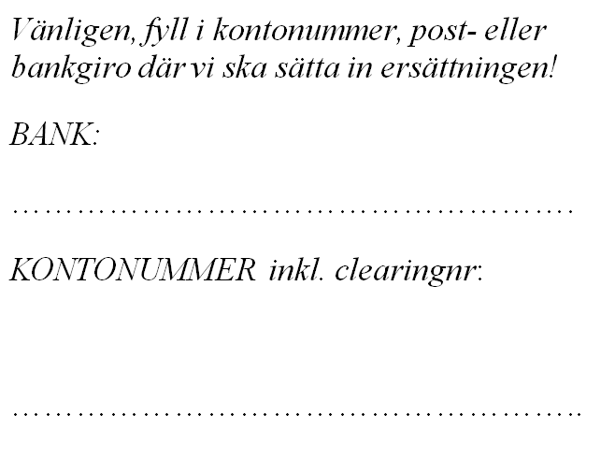
Ort och datum

Fastighetsägare

